Testing Manual - Sepulsa.com
No | Feature | Test summary | Goal Test Case | Test Type | Test Description | Pre-condition | Test Step | Expected Result | Actual Result | Status | Screen Capture
1 | Register | Test case ini digunakan untuk mendaftarkan akun baru pada https://www.sepulsa.com/ | User mendaftar akun baru di https://www.sepulsa.com/ | Positif | User memasukkan email dan nomor HP yang belum terdaftar | 1. User terhubung ke internet 2. User mengakses https://www.sepulsa.com/ | 1. User klik button "Masuk" 2. User klik "Daftar" 3. User input Nama Lengkap 4. User input Email 5. User input Nomor Handphone 6. User input Password 7. User centang checkbox 8. User klik button Daftar 9. User mengisi kode verifikasi 10. User mengklik button selanjutnya | 1. Website menampilkan menu login 2. Website menampilkan menu form daftar 3. User berhasil memasukkan nama Lengkap 4. User berhasil memasukkan Email 5. User berhasil memasukkan Nomor Handphone 6. User berhasil memasukkan Password 7. User berhasil menampilkan centang 8. Website menampilkan kode verifikasi 9. User mengisi kode verifikasi yang dikirim melalui email 10. Direct ke halaman utama sepulsa.com | 1. Website menampilkan menu login 2. Website menampilkan menu form daftar 3. User berhasil memasukkan nama Lengkap 4. User berhasil memasukkan Email 5. User berhasil memasukkan Nomor Handphone 6. User berhasil memasukkan Password 7. User berhasil menampilkan centang 8. Website menampilkan kode verifikasi 9. User mengisi kode verifikasi yang dikirim melalui email 10. Direct ke halaman utama sepulsa.com | PASSED | 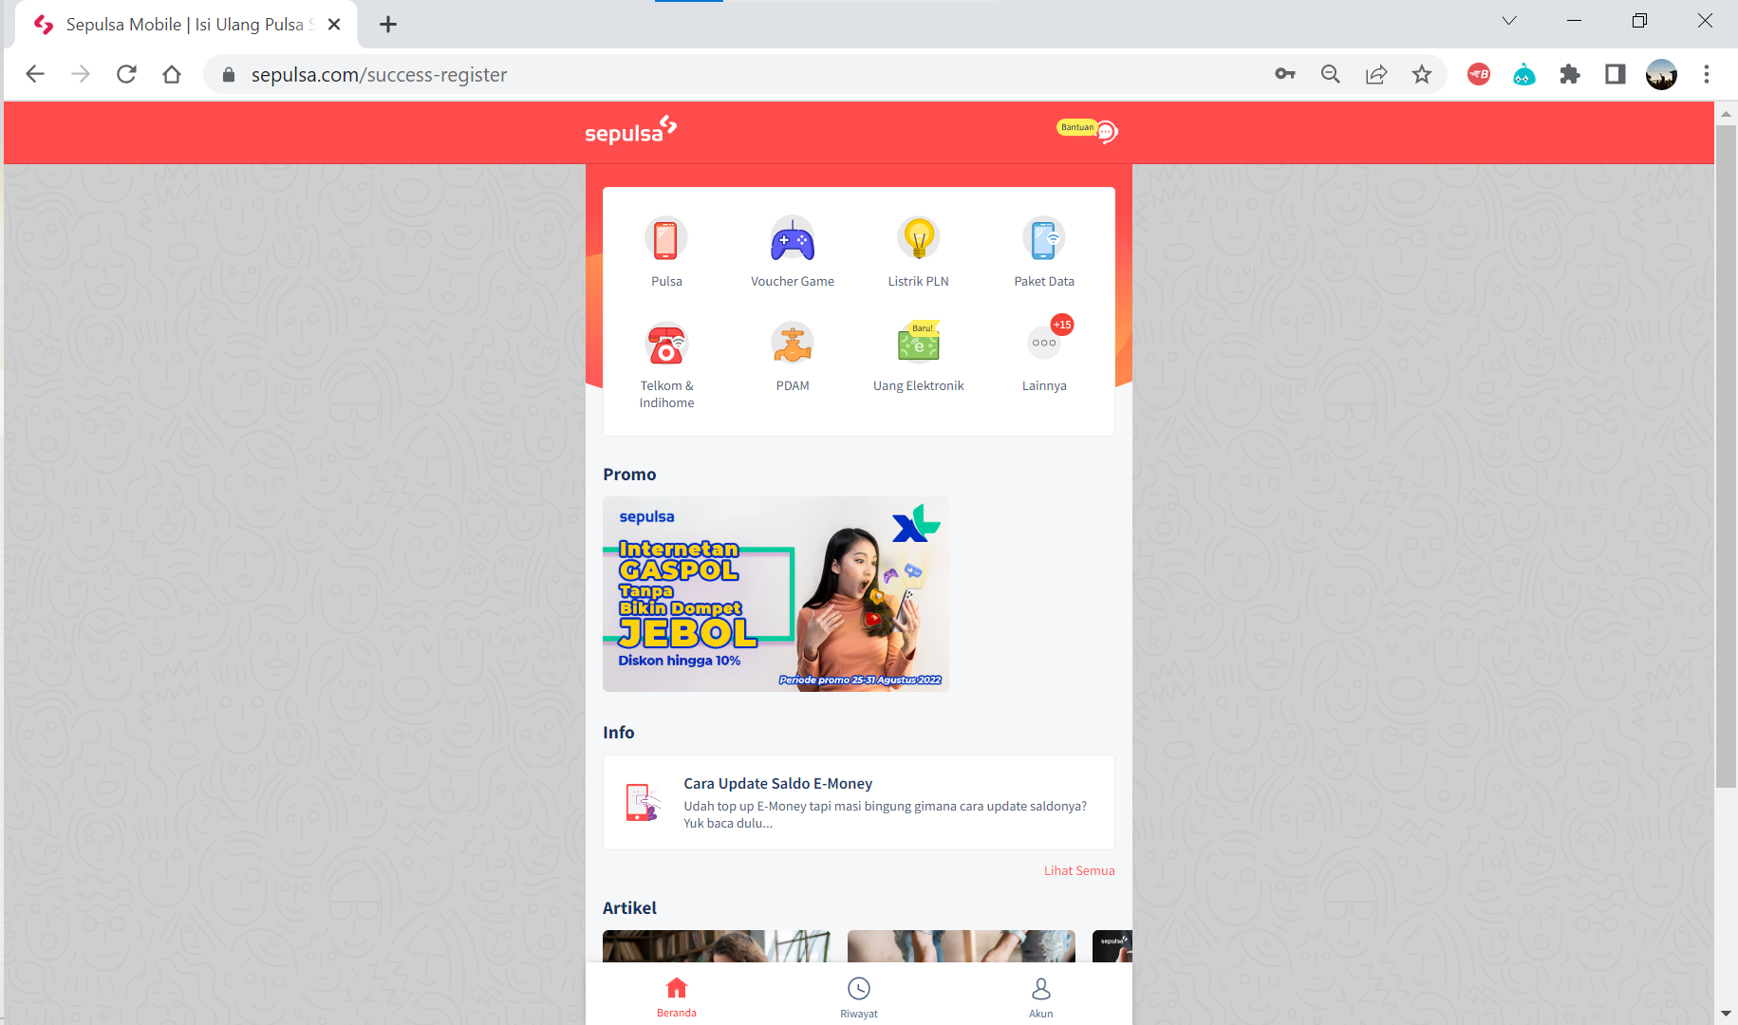
 |  |  |  | Positif | User memasukkan email dan nomor HP yang belum terdaftar | 1. User terhubung ke internet 2. User mengakses https://www.sepulsa.com/ | 1. User klik menu Akun 2. User klik "Daftar" 3. User input Nama Lengkap 4. User input Email 5. User input Nomor Handphone 6. User input Password 7. User centang checkbox 8. User klik button Daftar 9. User mengisi kode verifikasi 10. User mengklik button selanjutnya | 1. Website menampilkan menu Akun 2. Website menampilkan menu form daftar 3. User berhasil memasukkan nama Lengkap 4. User berhasil memasukkan Email 5. User berhasil memasukkan Nomor Handphone 6. User berhasil memasukkan Password 7. User berhasil menampilkan centang 8. Website menampilkan kode verifikasi 9. User mengisi kode verifikasi yang dikirim melalui email 10. Direct ke halaman utama sepulsa.com | 1. Website menampilkan menu login 2. Website menampilkan menu form daftar 3. User berhasil memasukkan nama Lengkap 4. User berhasil memasukkan Email 5. User berhasil memasukkan Nomor Handphone 6. User berhasil memasukkan Password 7. User berhasil menampilkan centang 8. Website menampilkan kode verifikasi 9. User mengisi kode verifikasi yang dikirim melalui email 10. Direct ke halaman utama sepulsa.com | PASSED
 |  |  |  | Negative | User tidak menginput 1 field | 1. User terhubung ke internet 2. User mengakses https://www.sepulsa.com/ | 1. User klik button "Masuk" 2. User klik "Daftar" 3. User tidak input Nama Lengkap 4. User input Email 5. User input Nomor Handphone 6. User input Password 7. User centang checkbox 8. User klik button Daftar | 1. Website menampilkan menu login 2. Website menampilkan menu form daftar 3. User berhasil memasukkan nama Lengkap 4. User berhasil memasukkan Email 5. User berhasil memasukkan Nomor Handphone 6. User berhasil memasukkan Password 7. User berhasil menampilkan centang 8. Website tidak menampilkan button "Daftar" | 1. Website menampilkan menu login 2. Website menampilkan menu form daftar 3. User berhasil memasukkan nama Lengkap 4. User berhasil memasukkan Email 5. User berhasil memasukkan Nomor Handphone 6. User berhasil memasukkan Password 7. User berhasil menampilkan centang 8. Website tidak menampilkan button "Daftar" | PASSED | 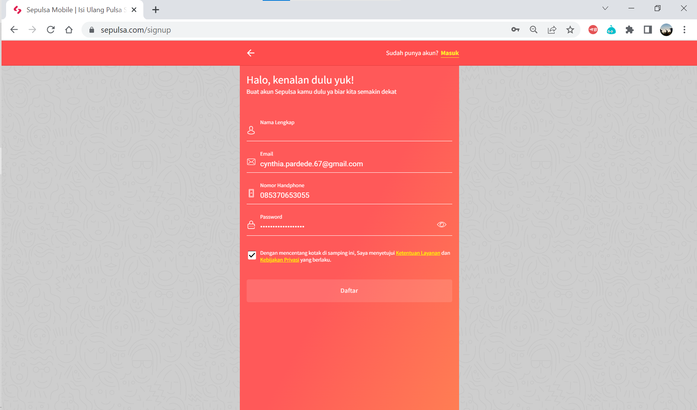
 |  |  |  | Negative | User memasukkan email dan nomor HP yang sudah terdaftar | 1. User terhubung ke internet 2. User mengakses https://www.sepulsa.com/ | 1. User klik button "Masuk" 2. User klik "Daftar" 3. User input Nama Lengkap 4. User input Email 5. User input Nomor Handphone 6. User input Password 7. User centang checkbox 8. User klik button Daftar | 1. Website menampilkan menu login 2. Website menampilkan menu form daftar 3. User berhasil memasukkan nama Lengkap 4. User berhasil memasukkan Email 5. User berhasil memasukkan Nomor Handphone 6. User berhasil memasukkan Password 7. User berhasil menampilkan centang 8. Website menampilkan notifikasi "user with this email address already exists." dan "user with this phone already exists" | 1. Website menampilkan menu login 2. Website menampilkan menu form daftar 3. User berhasil memasukkan nama Lengkap 4. User berhasil memasukkan Email 5. User berhasil memasukkan Nomor Handphone 6. User berhasil memasukkan Password 7. User berhasil menampilkan centang 8. Website menampilkan notifikasi "user with this email address already exists." dan "user with this phone already exists" | PASSED | 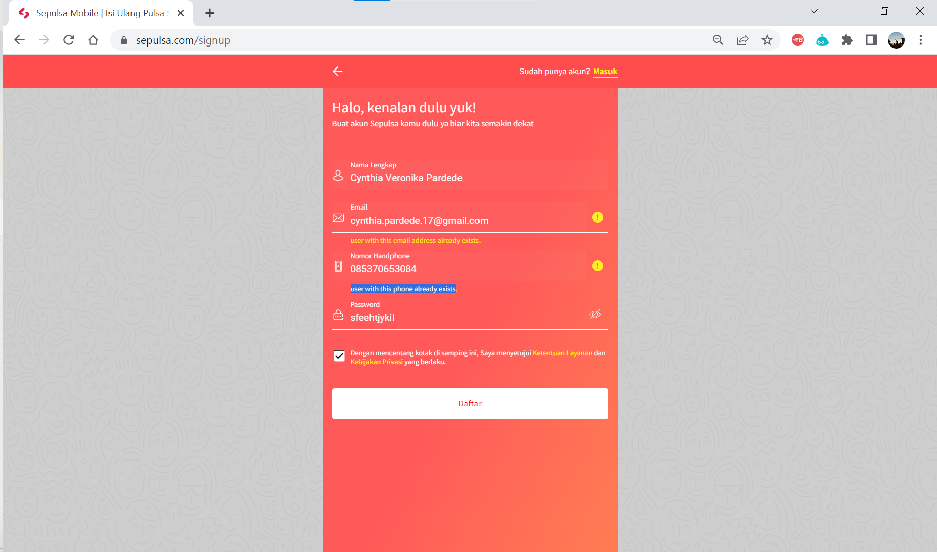
 |  |  |  | Negative | User salah memasukkan kode verifikasi | 1. User terhubung ke internet 2. User mengakses https://www.sepulsa.com/ | 1. User klik button "Masuk" 2. User klik "Daftar" 3. User input Nama Lengkap 4. User input Email 5. User input Nomor Handphone 6. User input Password 7. User centang checkbox 8. User klik button Daftar 9. User mengisi kode verifikasi 10. User mengklik button selanjutnya | 1. Website menampilkan menu login 2. Website menampilkan menu form daftar 3. User berhasil memasukkan nama Lengkap 4. User berhasil memasukkan Email 5. User berhasil memasukkan Nomor Handphone 6. User berhasil memasukkan Password 7. User berhasil menampilkan centang 8. Website menampilkan kode verifikasi 9. User mengisi kode verifikasi yang dikirim melalui email 10. Website menampilkan notifikasi "Token Invalid." | 1. Website menampilkan menu login 2. Website menampilkan menu form daftar 3. User berhasil memasukkan nama Lengkap 4. User berhasil memasukkan Email 5. User berhasil memasukkan Nomor Handphone 6. User berhasil memasukkan Password 7. User berhasil menampilkan centang 8. Website menampilkan kode verifikasi 9. User mengisi kode verifikasi yang dikirim melalui email 10. Website menampilkan notifikasi "Token Invalid." | PASSED | 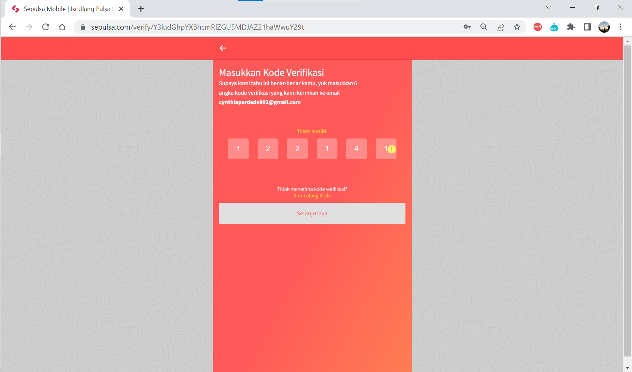
2 | Login | Test case ini digunakan untuk masuk pada website https://www.sepulsa.com/ | User masuk ke website https://www.sepulsa.com/ | Positive | User memasukkan Nomor Handphone / Email dan Password dengan benar | 1. User terhubung ke internet 2. User mengakses https://www.sepulsa.com/ | 1. User klik button "Masuk" 2. User input Nomor Handphone / Email 3. User input Password 4. User klik button Masuk | 1. Website menampilkan menu login 2. Website berhasil memasukkan Nomor Handphone / Email 3. User berhasil memasukkan Password 4. Direct ke halaman utama sepulsa.com | 1. Website menampilkan menu login 2. Website berhasil memasukkan Nomor Handphone / Email 3. User berhasil Password 4. Direct ke halaman utama sepulsa.com | PASSED
 |  |  |  | Positive | User memasukkan Nomor Handphone / Email dan Password dengan benar | 1. User terhubung ke internet 2. User mengakses https://www.sepulsa.com/ | 1. User klik menu Akun 2. User klik button "Masuk" 3. User input Nomor Handphone / Email 4. User input Password 5. User klik button Masuk | 1. Website menampilkan menu login 2. Website berhasil memasukkan Nomor Handphone / Email 3. User berhasil memasukkan Password 4. Direct ke halaman utama sepulsa.com | 1. Website menampilkan menu akun 2. Website menampilkan form masuk. Website berhasil memasukkan Nomor Handphone / Email 3. User berhasil Password 4. Direct ke halaman utama sepulsa.com | PASSED
 |  |  |  | Negative | User tidak mengisi Nomor Handphone / Email dan Password | 1. User terhubung ke internet 2. User mengakses https://www.sepulsa.com/ | 1. User klik button "Masuk" 2. User tidak menginput Nomor Handphone / Email 3. User tidak menginput Password 4. User klik button Masuk | 1. Website menampilkan menu akun 2. Website menampilkan form masuk. Website tidak memasukkan Nomor Handphone / Email 3. User tidak memasukkan Password 4. Website tidak menampilkan button "Masuk" | 1. Website menampilkan menu akun 2. Website menampilkan form masuk. Website berhasil memasukkan Nomor Handphone / Email 3. User berhasil Password 4. Direct ke halaman utama sepulsa.com | PASSED | 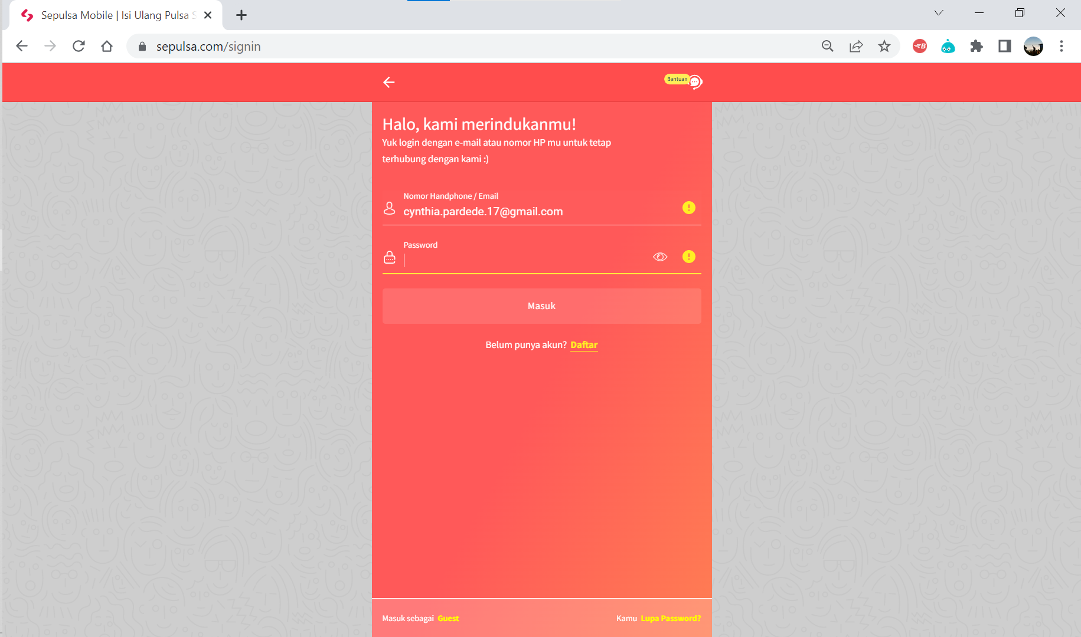
 |  |  |  | Negative | User memasukkan Nomor Handphone / Email dan Password salah | 1. User terhubung ke internet 2. User mengakses https://www.sepulsa.com/ | 1. User klik button "Masuk" 2. User input Nomor Handphone / Email 3. User input Password 4. User klik button Masuk | 1. Website menampilkan menu akun 2. Website menampilkan form masuk. Website tidak memasukkan Nomor Handphone / Email 3. User tidak memasukkan Password 4. Website menampilkan notifikasi "Coba ingat-ingat lagi alamat e-mail/ nomor handphone dan password kamu. Masih ada yang salah nih." | 1. Website menampilkan menu akun 2. Website menampilkan form masuk. Website tidak memasukkan Nomor Handphone / Email 3. User tidak memasukkan Password 4. Website menampilkan notifikasi "Coba ingat-ingat lagi alamat e-mail/ nomor handphone dan password kamu. Masih ada yang salah nih." | PASSED | 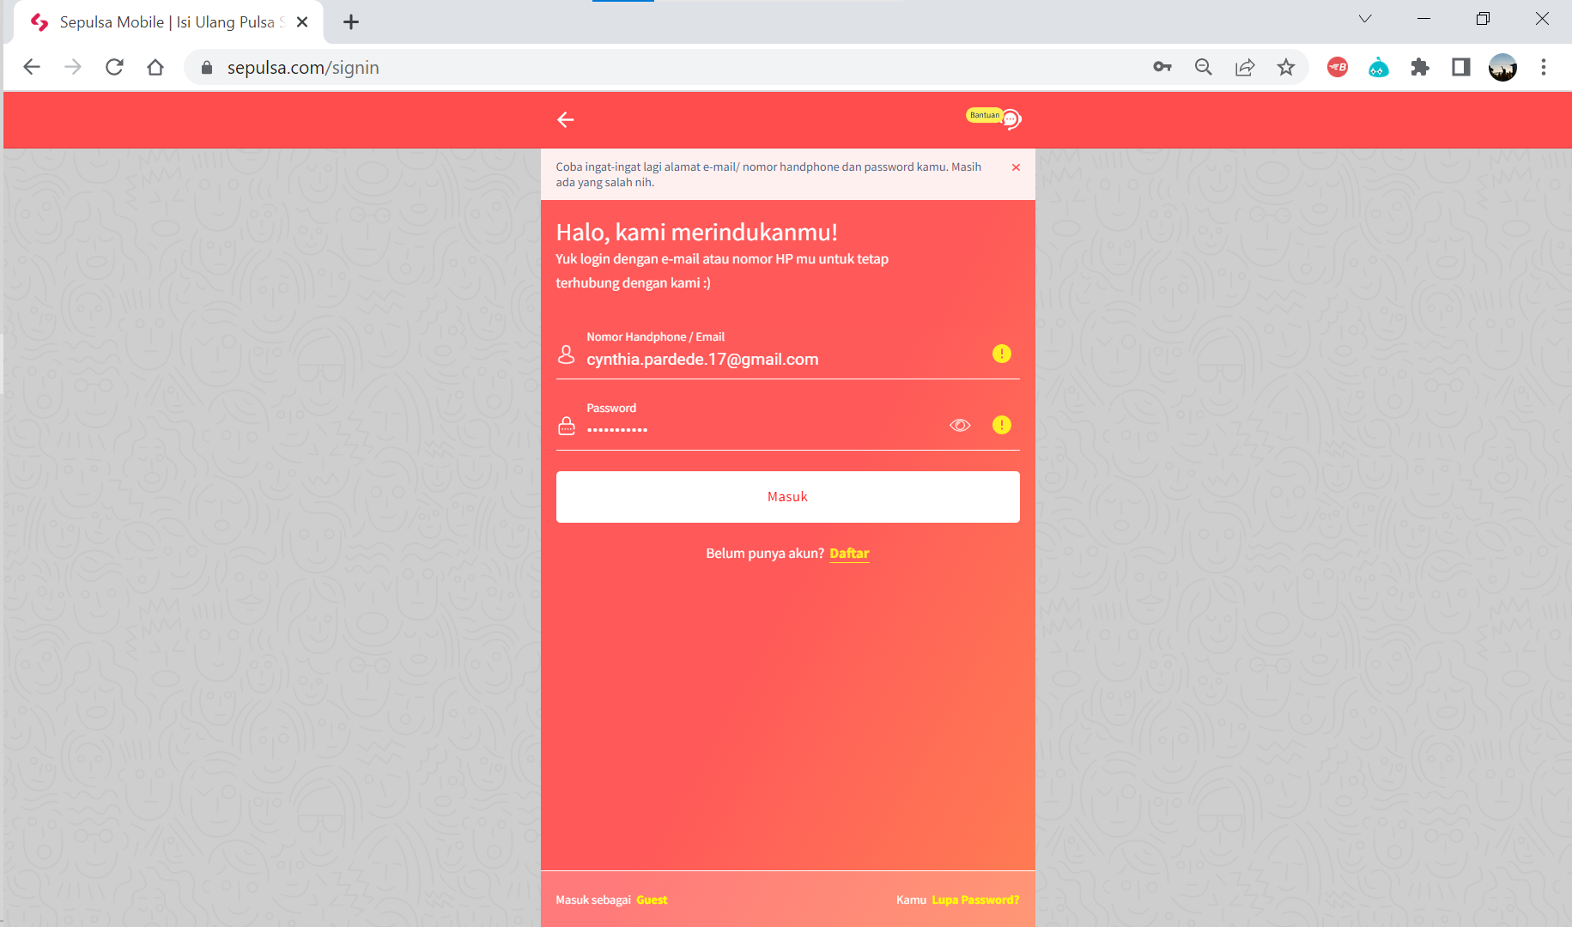
3 | Pilih Produk | Test case ini digunakan untuk mengisi pulsa pada website https://www.sepulsa.com/ | User mengisi pulsa di website https://www.sepulsa.com/ | Positive | User memasukkan nomor telepon | 1. User terhubung ke internet 2. User mengakses https://www.sepulsa.com/ 3. User sudah login pada website sepulsa.com | 1. User memilih pulsa 2. User input nomor telepon 3. User memilih nominal pulsa 4. User memasukkan kode promosi 5. User memilih metode pembayaran 6. User menekan button Bayar Sekarang 7. User scan QR gopay 8. User melakukan pembayaran | 1. Website menampilkan halaman mengisi pulsa 2. Website menampilkan nomor telepon yang diinput 3. Direct ke halaman pembayaran 4. Kode promosi dapat digunakan 5. Website menampilkan centang hijau 6. Website menampilkan "Transaksi Berhasil" 7. Website menampilkan notifikasi pembayaran sedang diproses 8. Website menampilkan ke halaman transaksi dengan notifikasi "Pembayaran Sukses" | 1. Website menampilkan halaman mengisi pulsa 2. Website menampilkan nomor telepon yang diinput 3. Direct ke halaman pembayaran 4. Kode promosi dapat digunakan 5. Website menampilkan centang hijau 6. Website menampilkan "Transaksi Berhasil" 7. Website menampilkan notifikasi pembayaran sedang diproses 8. Website menampilkan ke halaman transaksi dengan notifikasi "Pembayaran Sukses" | PASSED | 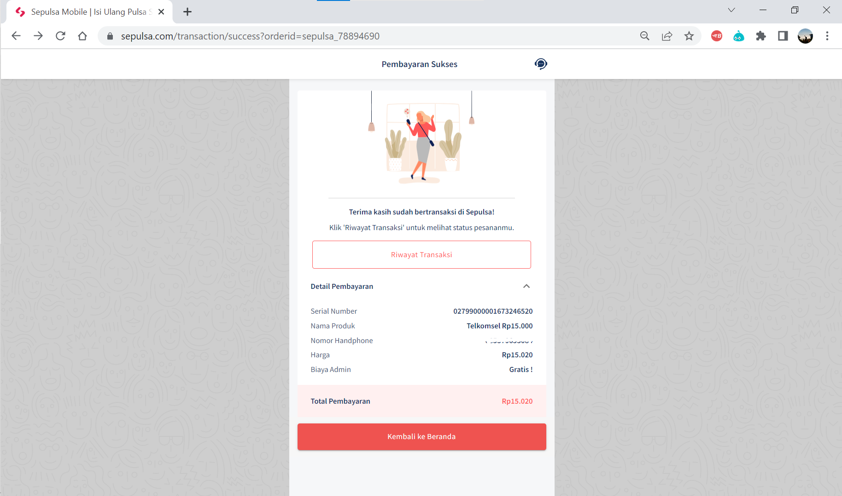
 |  |  |  | Positive | User memasukkan nomor telepon yang benar | 1. User terhubung ke internet 2. User mengakses https://www.sepulsa.com/ 3. User sudah login pada website sepulsa.com | 1. User memilih pulsa 2. User memilih jenis pulsa yang ingin dibeli 3. User input nomor telepon 4. User memilih nominal pulsa 5. User memilih metode pembayaran 6. User menekan button Bayar Sekarang 7. User scan QR gopay 8. User melakukan pembayaran | 1. Website menampilkan halaman mengisi pulsa 2. Direct halaman jenis pulsa yang ingin dibeli 3. Website menampilkan nomor telepon yang diinput 4. Direct ke halaman pembayaran 5. Website menampilkan centang hijau 6. Direct ke halaman QR pembayaran 7. Website menampilkan notifikasi pembayaran sedang diproses 8. Website menampilkan ke halaman transaksi dengan notifikasi "Pembayaran Sukses" | 1. Website menampilkan halaman mengisi pulsa 2. Direct halaman jenis pulsa yang ingin dibeli 3. Website menampilkan nomor telepon yang diinput 4. Direct ke halaman pembayaran 5. Website menampilkan centang hijau 6. Direct ke halaman QR pembayaran 7. Website menampilkan notifikasi pembayaran sedang diproses 8. Website menampilkan ke halaman transaksi dengan notifikasi "Pembayaran Sukses" | PASSED
 |  |  |  | Negative | User memasukkan nomor telepon yang salah | 1. User terhubung ke internet 2. User mengakses https://www.sepulsa.com/ 3. User sudah login pada website sepulsa.com | 1. User memilih pulsa 2. User memilih jenis pulsa yang ingin dibeli 3. User input nomor telepon | 1. Website menampilkan halaman mengisi pulsa 2. Direct halaman jenis pulsa yang ingin dibeli 3. Website menampilkan nomor telepon yang diinput 4. Website tidak menampilkan nominal pulsa | 1. Website menampilkan halaman mengisi pulsa 2. Direct halaman jenis pulsa yang ingin dibeli 3. Website menampilkan nomor telepon yang diinput 4. Website tidak menampilkan nominal pulsa | PASSED | 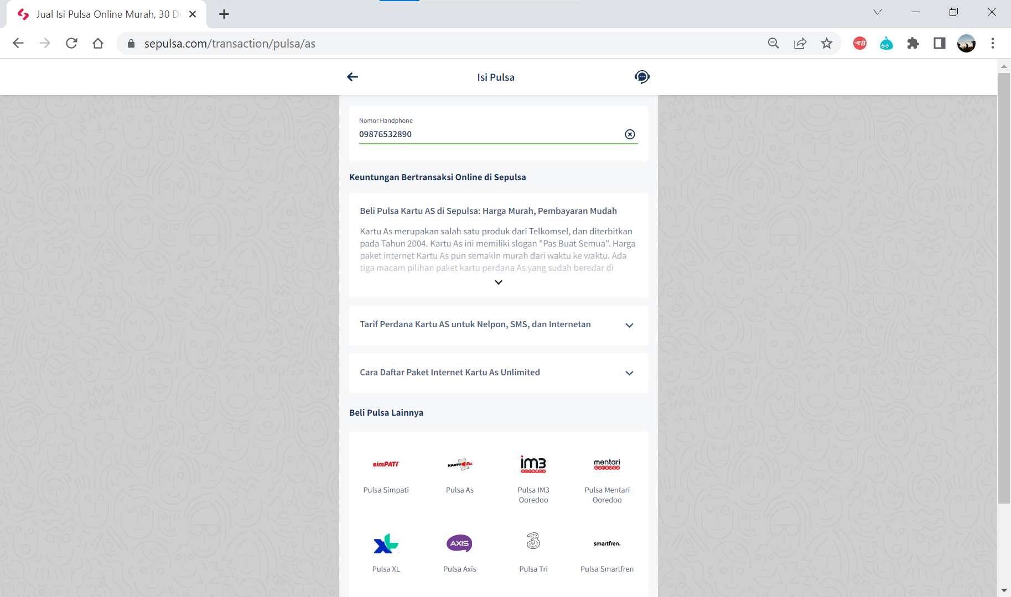

 | password
 | username punya format yang beda dengan email
 | email

 | username

